상품제안서
다컷메모잇 (주문제작형) | 상품코드: S05277

 |  |  |  |  |  |  | 02-713-8555 | www.synergygift.co.kr
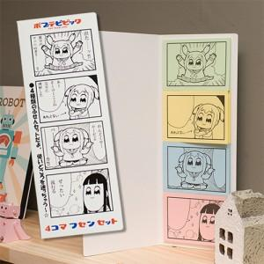

【상세/제작정보】 | 4가지 종류의 메모잇에 원하는 시안이나 그림을 넣을수 있음

【인쇄/포장옵션】 | 표지풀컬러+내지 먹1도 / OPP(비닐)

【공급단가】 | 수량 | 1,000~ | 3,000~ | 5,000~ | 10,000~ | 30,000~
*VAT별도 | 20매 | 1,020원 | 875원 | 810원 | 720원 | 695원

【상품 URL】 | https://www.synergygift.co.kr:443/src/goods_detail.php?gdno=5629

